Đăng nhập
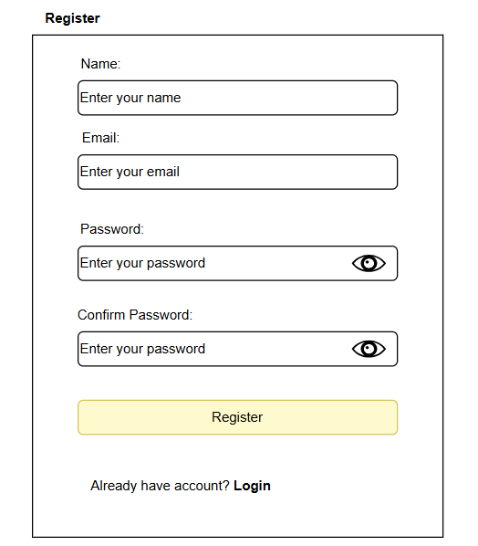
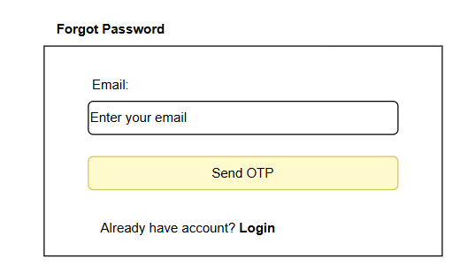
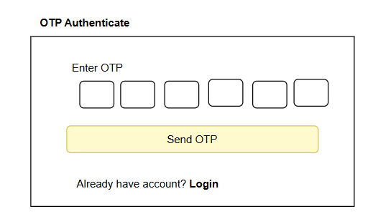
 | Use case number | UC
 | Use case name | Login & Register
 | Actor | User & Admin (No register for Admin)
 | Maturity | Focused
 | Summary | Sau khi vào trang chủ của hệ thống bán hàng, người dùng có lựa chọn sẽ đăng nhập vào hệ thống thông qua trang đăng nhập. User điền thông tin đăng nhập và xác nhận để được chuyển về trang chủ. Admin có trang đăng nhập riêng tương tự với User.
 | Basic Create Order of Event | Actor Action | System Response
 |  | 1. Người dùng chọn vào chức năng "Đăng nhập"
 |  |  | 2. Hệ thống điều hướng đến trang đăng nhập
 |  | 3. Người dùng nhập thông tin đăng nhập (A1) (A2)
 |  |  | 4. Hệ thống kiểm tra tài khoản email và mật khẩu (E1)
 |  |  | 5. Đăng nhập thành công
 | Alternative Paths | A1. Đăng kí người dùng
 |  | A1.1. User chọn nút "Đăng kí"
 |  |  | A1.2. Hệ thống chuyển User đến trang đăng kí người dùng
 |  | A1.3. User nhập thông tin đăng ký
 |  |  | A1.4. Hệ thống kiểm tra tính hợp lệ của dữ liệu (validate form) (E2)
 |  |  | A1.5. Hệ thống lưu thông tin tài khoản vào database. Quay lại bước 1 của luồng chính
 |  | A2. Người dùng quên mật khẩu
 |  | A2.1 Người dùng nhấn nút "Quên mật khẩu"
 |  |  | A2.2 Hệ thống chuyển hướng đến trang quên mật khẩu
 |  | A2.3 Người dùng nhập email
 |  |  | A2.4 Hệ thống kiểm tra email có tồn tại trong hệ thống chưa. (E3)
 |  |  | A2.5 Hệ thống tạo mã OTP và gửi vào email
 |  | A2.6 Người dùng nhập mã OTP
 |  |  | A2.7. Hệ thống kiểm tra OTP có hợp lệ không
 |  |  | A2.8. Hệ thống chuyển hướng tới trang đổi mật khẩu (E4)
 |  | A2.7 Người dùng nhập mật khẩu mới
 |  |  | A2.8 Hệ thống kiểm tra mật khẩu hợp lệ
 |  |  | A2.9 Lưu mật khẩu mới (E5)
 | Exception Paths | E1. Thông báo lỗi và quay lại bước 3 E2. Thông báo thông tin đăng ký không hợp lệ và quay lại A1.3 E3. Báo lỗi email không tồn tại trong hệ thống và quay lại A2.3 E4. Báo lỗi OTP không hợp lệ và quay lại A2.6 E5. Báo lỗi mật khẩu không hợp lệ và quay lại A2.7
 | Extension Points

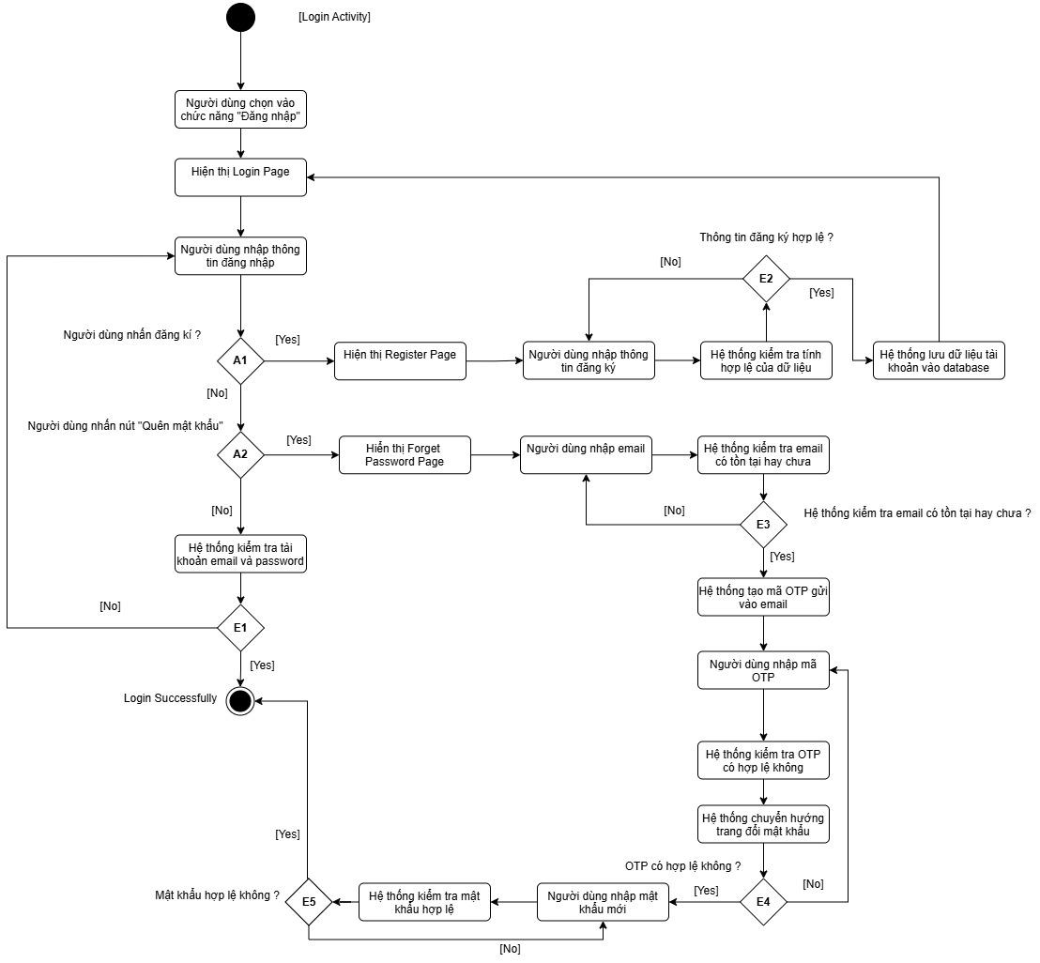
Activity Diagram

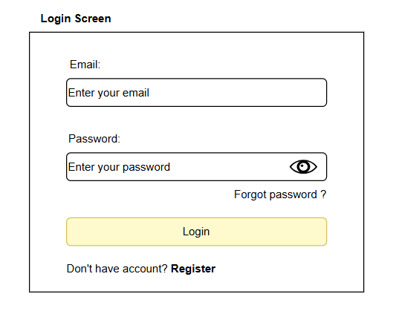
Screen Design

Đặt hàng
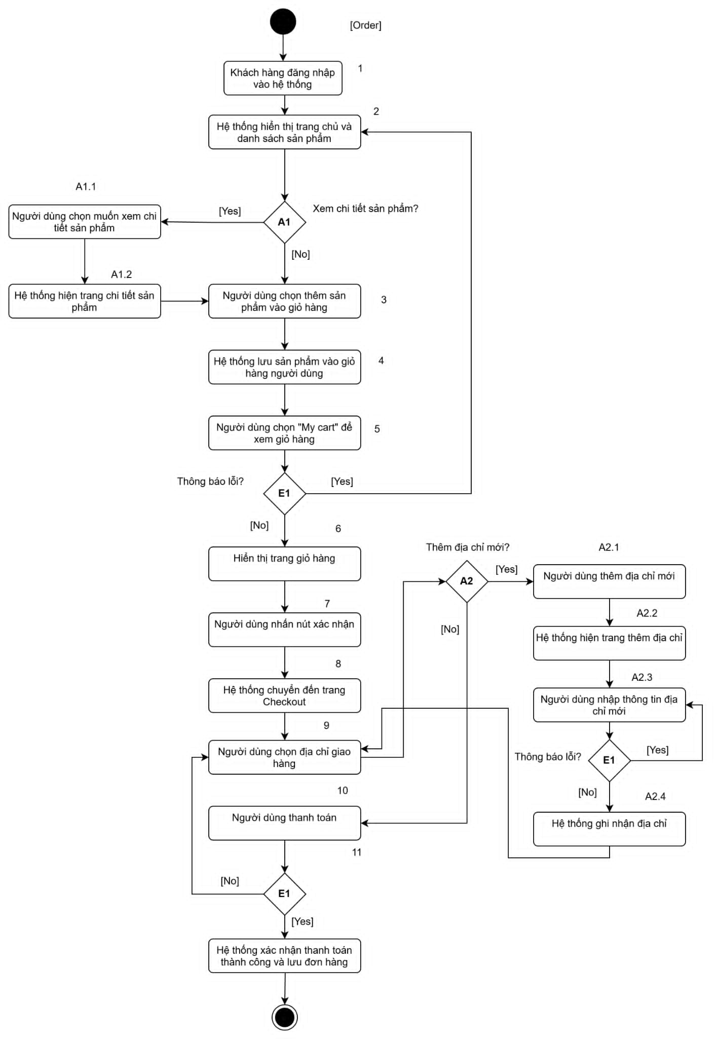
 | Use case number | UC
 | Use case name | Shopping & Order
 | Actor | User
 | Maturity | Focused
 | Summary | Sau khi vào trang chủ của hệ thống bán hàng, người dùng có lựa chọn mua hàng qua việc thêm sản phẩm vào giỏ hàng và check out
 | Basic Create Order of Event | Actor Action | System Response
 |  | 1. Khách hàng đăng nhập vào hệ thống
 |  |  | 2. Hệ thống hiển thị trang chủ và danh sách sản phẩm
 |  | 3. Người dùng chọn thêm sản phẩm vào giỏ hàng (A1)
 |  |  | 4. Hệ thống lưu sản phẩm vào giỏ hàng người dùng
 |  | 5. Người dùng chọn vào chức năng "My cart" để xem giỏ hàng (E1)
 |  |  | 6. Hệ thống điều hướng đến trang giỏ hàng
 |  | 7. Người dùng nhấn nút xác nhận
 |  |  | 8. Hệ thống chuyển đến trang checkout
 |  | 9. Người dùng chọn địa chỉ giao hàng (A2)
 |  | 10. Người dùng thanh toán (E1)
 |  |  | 11. Hệ thống xác nhận đơn hàng thanh toán thành công và lưu đơn hàng vào cơ sở dữ liệu
 | Alternative Paths | A1. Xem chi tiết sản phẩm
 |  | A1.1. Người dùng chọn muốn xem chi tiết
 |  |  | A1.2 Hệ thống hiển thị trang chi tiết sản phẩm. Quay về bước 3.
 |  | A2. Thêm địa chỉ mới
 |  | A2.1. User chọn nút "Thêm địa chỉ"
 |  |  | A2.2. Hệ thống hiện trang thêm địa chỉ
 |  | A2.3. User nhập thông tin địa chỉ (E1)
 |  |  | A2.4. Hệ thống ghi nhận thông tin địa chỉ và chuyển lại về trang đặt hàng
 | Exception Paths | E1. Hệ thống xác định tính hợp lệ của dữ liệu đầu vào (Nếu không hợp lệ sẽ quay về bước trước đó)
 | Extension Points

Activity Diagram

Thanh toán
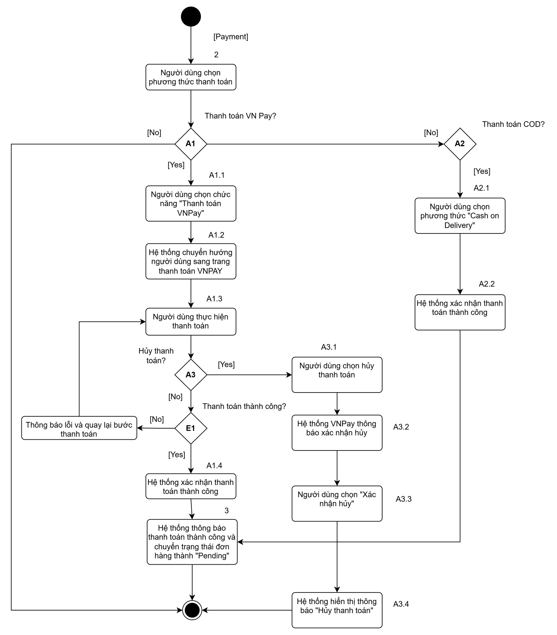
 | Use case number | UC
 | Use case name | Payment
 | Actor | User
 | Maturity | Focused
 | Summary | Trước khi bấm đặt hàng, người dùng thao tác quy trình thanh toán
 | Actor | Actor Action | System Response
 |  | 1. Người dùng thực hiện hành động thanh toán sau khi checkout Cart.
 |  | 2. Người dùng chọn phương thức thanh toán. (A1,A2)
 |  |  | 3. Hệ thống xác nhận thanh toán thành công. Chuyển trạng thái đơn hàng thành "Pending", chờ cửa hàng xác nhận.
 |  |  | 4. Hệ thống kết thúc usecase

 | Alternative Paths | A1. Thanh toán VNPay
 |  | A1.1 Người dùng chọn chức năng “thanh toán VNPay ”
 |  |  | A1.2 Hệ thống chuyển hướng người dùng sang trang thanh toán của VNPay
 |  | A1.3 Người dùng thực hiện thanh toán (A3)
 |  |  | A1.4 Hệ thống xác nhận thanh toán thành công (E1)
 |  | A2. Thanh toán COD
Activity |  | A2.1. Người dùng chọn phương thức "Cash on Delivery"
 |  |  | A2.2 Hệ thống xác nhận thanh toán thành công
 |  | A3. Hủy thanh toán
 |  | A3.1 Người dùng chọn hủy thanh toán
 |  |  | A3.2 Hệ thống VNPay hiển thị thông báo xác nhận hủy cho người dùng
 |  | A3.3 Người dùng chọn “Xác nhận hủy”
 |  |  | A3.4 Hệ thống hiển thị thông báo Hủy thanh toán. Kết thúc luồng sự kiện
 | Exception Paths | E1. Thanh toán thất bại
 | Extension Points

Sản phẩm
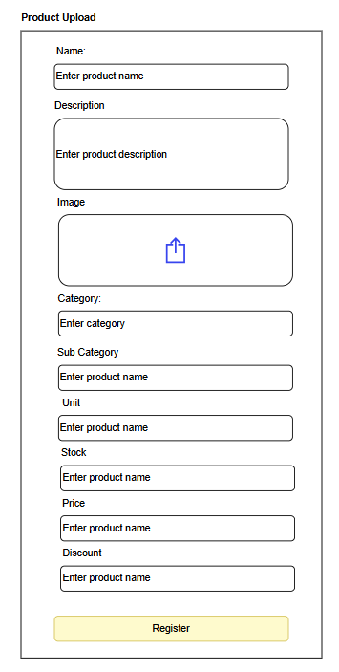
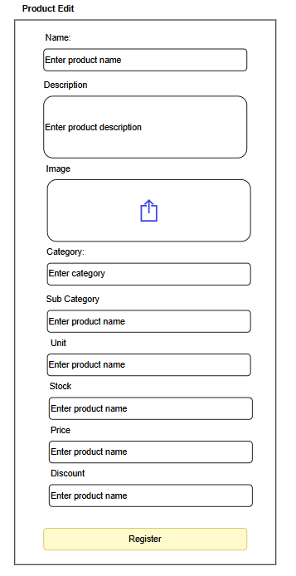
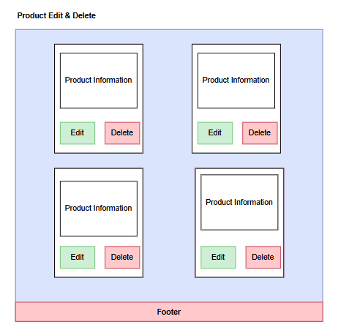
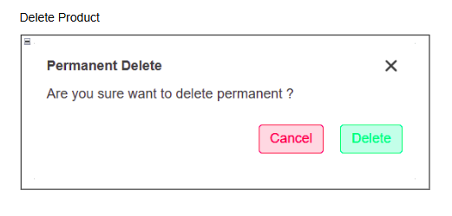
 | Use case number | UC
 | Use case name | Product Management
 | Actor | Admin
 | Maturity | Focused
 | Summary | Sau khi Admin đăng nhập vào Admin Dashboard chọn vào phần Product/ Product Upload để có thể thực hiện các thao tác quản lý (Thêm, xóa, sửa sản phẩm, chỉnh trạng thái sản phẩm)
 | Basic Create Order of Event | Actor Action | System Response
 |  | 1.Admin chọn chức năng Product/ Product Upload
 |  |  | 2, Hệ thống điều hướng đến trang quản lý sản phẩm / thêm sản phẩm
 |  | 3. Admin thực hiện các chức năng quản lý sản phẩm (A1,A2,A3)
 |  |  | 4. Hệ thống lưu các hành động đã thực hiện
 |  |  | 5. Kết thúc hệ thống

 | Alternative Paths | A1. Thực hiện thêm sản phẩm
 |  | A1.1. Admin chọn chức năng thêm sản phẩm
 |  |  | A1.2. Hệ thống ghi nhận và chuyển Admin đến trang thêm các thông tin sản phẩm mới
 |  | A1.3. Admin nhập các thông tin về sản phẩm mới (E1)
 |  |  | A1.4. Hệ thống ghi nhận đã thêm sản phẩm và kết thúc quy trình.
 |  | A2. Thực hiện xóa sản phẩm
 |  | A2.1. Admin chọn chức năng xóa sản phẩm
 |  |  | A2.2. Hệ thống ghi nhận và yêu cầu Admin xác nhận có xóa sản phẩm hay không?
 |  | A2.3. Admin xác nhận việc có xóa hay không xóa sản phẩm(Cancel/ Delete)
 |  |  | A2.4. Hệ thống ghi nhận đã xóa sản phẩm và kết thúc quy trình.
 |  | A3. Thực hiện chỉnh sửa sản phẩm
 |  | A3.1. Admin chọn chức năng sửa sản phẩm
 |  |  | A3.2. Hệ thống ghi nhận và chuyển Admin đến trang sửa các thông tin mới sản phẩm
 |  | A3.3. Admin nhập các thông tin mới về sản phẩm (E1)
 |  |  | A3.4. Hệ thống ghi nhận đã thông tin mới của sản phẩm và kết thúc quy trình.
 | Exception Paths | E1. Hệ thống xác định tính hợp lệ của dữ liệu đầu vào (Nếu không hợp lệ sẽ quay về bước trước đó)
 | Extension Points

Activity Diagram

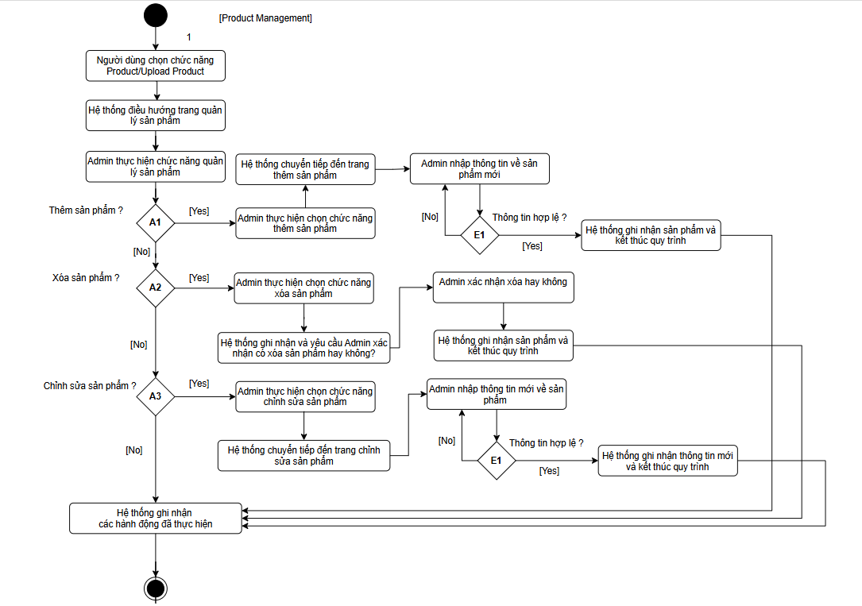

Screen Design

Category
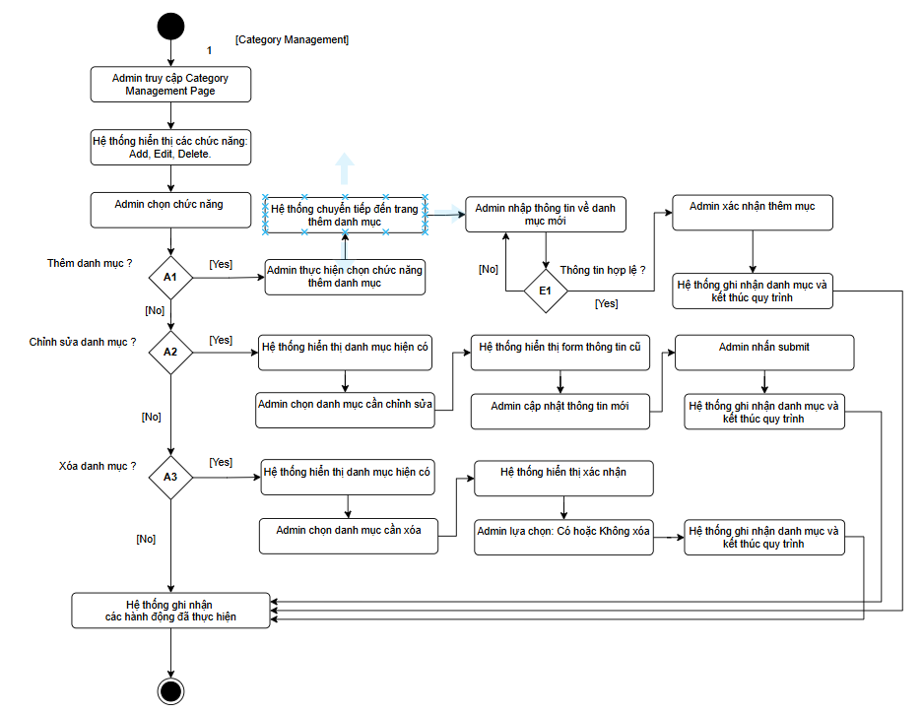
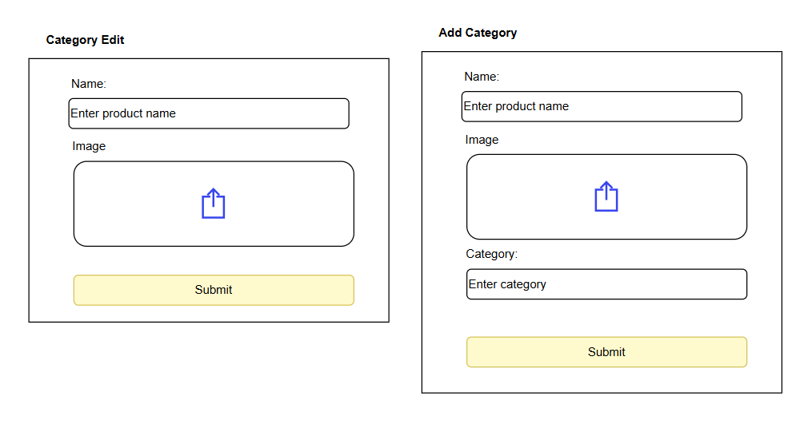
 | Use case number | UC
 | Use case name | Quản lý danh mục sản phẩm
 | Actor | Admin
 | Maturity | Focused
 | Purpose | Người dùng xem hồ sơ và cập nhật tên, email, số điện thoại, địa chỉ.
 | Summary | Admin có quyền thêm, sửa, xóa các danh mục sản phẩm
 | Tiền điều kiện | - Admin đã đăng nhập thành công vào hệ thống. - Hệ thống đã hiển thị trang Product Management Page.
 | Trigger | Người dùng chọn chức năng View Details.
 | Basic Create Order of Event | Customer | System
 |  | 1. Admin truy cập trang SubCategory Management Page.
 |  |  | 2. Hệ thống hiển thị các chức năng quản lý danh mục: Add, Edit, Delete.
 |  | 3. Admin chọn chức năng. A1, A2, A3
 |  |  | 4. Hệ thống lưu các thông tin của hành động đã thực hiện
 |  |  | 5. Hệ thống kết thúc
 | Alternative Paths | A1 - Nếu Admin chọn "Add SubCategory" | System
 |  | 1. Admin chọn thêm SubCategory
 |  |  | 2. Hệ thống hiển thị trang thêm thông tin danh mục
 |  | 3. Admin nhập thông tin danh mục mới (E1)
 |  | 4. Admin xác nhận thêm danh mục
 |  |  | 5. Hệ thống ghi nhận và cập nhật vào database
 |  | A2 - Nếu Admin chọn "Edit SubCategory"
 |  | Customer | System
 |  |  | 1. Hệ thống hiển thị danh sách danh mục hiện có
 |  | 2. Admin chọn danh mục cần chỉnh sửa.
 |  |  | 3. Hệ thống hiển thị form với thông tin cũ.
 |  | 4. Admin cập nhật thông tin mới.
 |  | 5. Admin nhấn Submit.
 |  |  | 6. Hệ thống cập nhật thông tin và hiển thị thông báo thành công.
 |  | A.3 - Nếu Admin chọn "Delete SubCategory"
 |  | Customer | System
 |  |  | 1. Hệ thống hiển thị danh sách danh mục hiện có
 |  | 2. Admin chọn danh mục cần xóa.
 |  |  | 3. Hệ thống yêu cầu xác nhận: “Bạn có chắc muốn xóa danh mục này không?”.
 |  | 4. Admin chọn: Yes → Hệ thống xóa danh mục khỏi cơ sở dữ liệu, hiển thị thông báo “Đã xóa thành công”. No → Hệ thống hủy thao tác và quay lại Product Management Page.
 |  |  | 5. Hệ thống ghi nhận và kết thúc quy trình
 | Exception Paths | E1 – Lỗi hệ thống/kết nối - Hệ thống hiển thị thông báo “Có lỗi xảy ra, vui lòng thử lại sau”. - Admin có thể thử lại hoặc quay lại trang chính.
 | Hậu điều kiện | - Hệ thống cập nhật thành công danh mục (thêm, sửa, xóa). - CSDL danh mục sản phẩm được đồng bộ với giao diện người dùng.

Activity Diagram

SubCategory 1
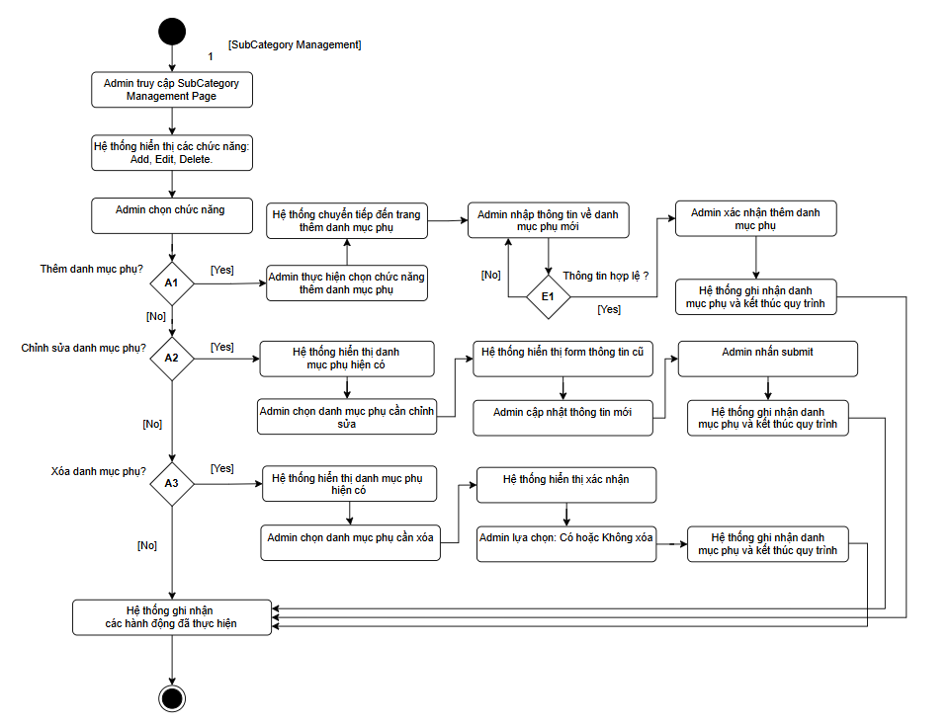
 | Use case number | UC
 | Use case name | Quản lý danh mục sản phẩm
 | Actor | Admin
 | Maturity | Focused
 | Purpose | Người dùng xem hồ sơ và cập nhật tên, email, số điện thoại, địa chỉ.
 | Summary | Admin có quyền thêm, sửa, xóa các danh mục sản phẩm
 | Tiền điều kiện | - Admin đã đăng nhập thành công vào hệ thống. - Hệ thống đã hiển thị trang Product Management Page.
 | Trigger | Người dùng chọn chức năng View Details.
 | Basic Create Order of Event | Customer | System
 |  | 1. Admin truy cập trang SubCategory Management Page.
 |  |  | 2. Hệ thống hiển thị các chức năng quản lý danh mục phụ: Add, Edit, Delete.
 |  | 3. Admin chọn chức năng. A1, A2, A3
 |  |  | 4. Hệ thống lưu các thông tin của hành động đã thực hiện
 |  |  | 5. Hệ thống kết thúc
 | Alternative Paths | A1 - Nếu Admin chọn "Add SubCategory" | System
 |  | 1. Admin chọn thêm SubCategory
 |  |  | 2. Hệ thống hiển thị trang thêm thông tin danh mục phụ
 |  | 3. Admin nhập thông tin danh mục phụ mới (E1)
 |  | 4. Admin xác nhận thêm danh mục phụ
 |  |  | 5. Hệ thống ghi nhận và cập nhật vào database
 |  | A2 - Nếu Admin chọn "Edit SubCategory"
 |  | Customer | System
 |  |  | 1. Hệ thống hiển thị danh sách danh mục phụ hiện có
 |  | 2. Admin chọn danh mục phụ cần chỉnh sửa.
 |  |  | 3. Hệ thống hiển thị form với thông tin cũ.
 |  | 4. Admin cập nhật thông tin mới.
 |  | 5. Admin nhấn Submit.
 |  |  | 6. Hệ thống cập nhật thông tin và hiển thị thông báo thành công.
 |  | A.3 - Nếu Admin chọn "Delete SubCategory"
 |  | Customer | System
 |  |  | 1. Hệ thống hiển thị danh sách danh mục phụ hiện có
 |  | 2. Admin chọn danh mục phụ cần xóa.
 |  |  | 3. Hệ thống yêu cầu xác nhận: “Bạn có chắc muốn xóa danh mục phụ này không?”.
 |  | 4. Admin chọn: Yes → Hệ thống xóa danh mục khỏi cơ sở dữ liệu, hiển thị thông báo “Đã xóa thành công”. No → Hệ thống hủy thao tác và quay lại Product Management Page.
 |  |  | 5. Hệ thống ghi nhận và kết thúc quy trình
 | Exception Paths | E1 – Lỗi hệ thống/kết nối - Hệ thống hiển thị thông báo “Có lỗi xảy ra, vui lòng thử lại sau”. - Admin có thể thử lại hoặc quay lại trang chính.
 | Hậu điều kiện | - Hệ thống cập nhật thành công danh mục (thêm, sửa, xóa). - CSDL danh mục sản phẩm được đồng bộ với giao diện người dùng.

Activity Diagram

Thông tin người dùng
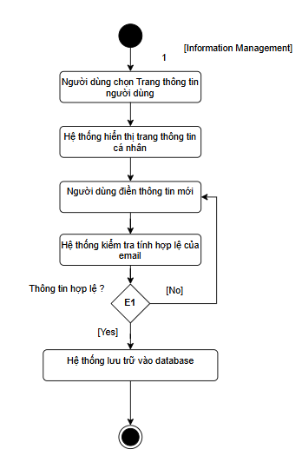
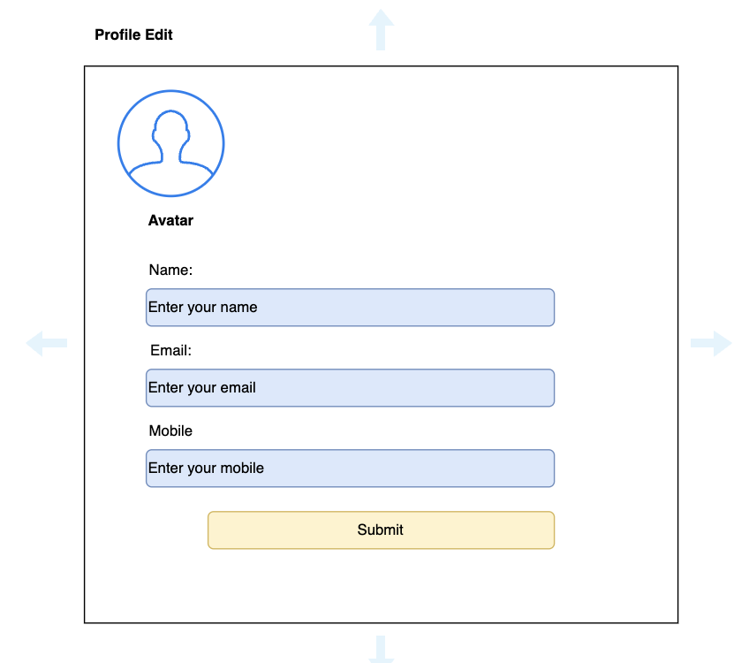
 | Use case number | UC
 | Use case name | View & Update user info
 | Actor | Customer
 | Maturity | Focused
 | Purpose | Người dùng xem hồ sơ và cập nhật tên, email, số điện thoại, địa chỉ.
 | Summary | Admin/Customer có thể xem và chỉnh sửa thông tin cá nhân của mình
 | Tiền điều kiện | - Người dùng đã xác thực và có quyền truy cập trang hồ sơ. - Hồ sơ hiện có trong hệ thống.
 | Trigger | Người dùng chọn chức năng View Details.
 | Basic Create Order of Event | Customer | System
 |  | 1. Người dùng chọn Trang thông tin người dùng
 |  |  | 2. Hệ thống điều hướng đến View Profile Page và hiển thị thông tin hiện tại.
 |  | 2. Người dùng nhập/điền các trường: - Tên, Email (thêm giá trị mới), - Số điện thoại (giá trị mới).
 |  |  | 3. Hệ thống kiểm tra tính hợp lệ của email (đúng định dạng, chưa trùng xung đột theo chính sách). E1
 |  |  | 4. Hệ thống lưu lại dữ liệu vào database
 | Alternative Paths
 | Exception Paths | E1. Hệ thống xác định tính hợp lệ của dữ liệu đầu vào (Nếu không hợp lệ sẽ quay về bước trước đó)
 | Hậu điều kiện | - Hồ sơ người dùng được cập nhật trong CSDL (nếu luồng chính hoàn tất). - Lịch sử chỉnh sửa/nhật ký (audit log) được ghi (nếu có).

Activity Diagram

Giỏ hàng
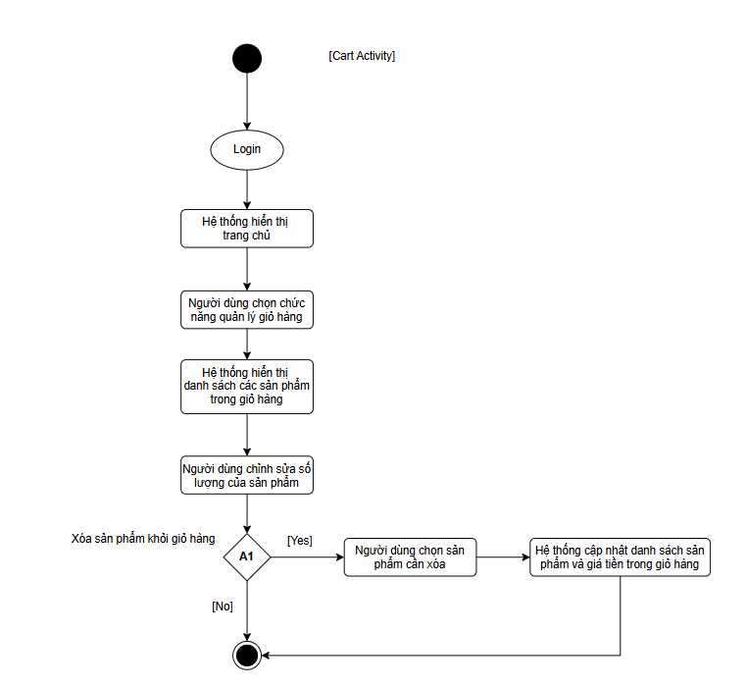
 | Use case number | UC
 | Use case name | Quản lý giỏ hàng
 | Actor | Customer
 | Maturity | Focused
 | Purpose | Người dùng thao tác quản lý giỏ hàng
 | Summary | Người dùng có thể thao tác sửa/xoá sản phẩm trong giỏ hàng
 | Tiền điều kiện | - Khách hàng đăng nhập vào tài khoản - Hệ thống cung cấp token
 | Trigger
 | Basic Create Order of Event | Customer | System
 |  | 1. Khách hàng đăng nhập vào hệ thống
 |  |  | 2. Hệ thống hiển thị trang chủ
 |  | 3. Khách hàng chọn chức năng quản lý giỏ hàng
 |  |  | 4. Hệ thống hiển thị danh sách sản phẩm trong giỏ hàng khách hàng (A1, A5, A6)
 | Alternative Paths | A1 - Khách hàng chọn xoá sản phẩm khỏi giỏ hàng
 |  | Customer | System
 |  | 1. Chọn remove sản phẩm
 |  |  | 2. Hệ thống cập nhật danh sách sản phẩm trong giỏ hàng
 |  | A2 - Khách hàng thêm sản phẩm từ trang giao diện chính
 |  | 1. Khách hàng thêm sản phẩm vào giỏ hàng bằng cách nhấn nút (+/-)
 |  |  | 2. Hệ thống cập nhật giỏ hàng
 |  | A3 - Khách hàng thêm sản phẩm từ trang chi tiết sản phẩm
 |  | 1. Khách hàng chọn vào sản phẩm mong muốn
 |  |  | 2. Hệ thống hiển thị chi tiết sản phẩm
 |  | 3. Khách hàng thêm sản phẩm vào giỏ hàng bằng cách nhấn nút (+/-)
 |  |  | 4. Hệ thống cập nhật giỏ hàng
 |  | A4 - Khách hàng thêm sản phẩm từ trang tìm kiếm sản phầm
 |  | 1. Khách hàng vào trang tìm kiếm sản phẩm
 |  | 2. Khách hàng thêm sản phẩm vào giỏ hàng bằng cách nhấn nút (+/-).
 |  |  | 3. Hệ thống cập nhật giỏ hàng
 |  | A5 - Giỏ hàng đang rỗng
 |  |  | 1. Hệ thống hiển thị thông báo "Shop now"
 |  | 2. Người dùng quay lại trang web để thêm sản phẩm (A2, A3, A4)
 |  | A6 - Chỉnh sửa số lượng sản phẩm
 |  | 1. Người dùng chỉnh sửa số lượng sản phẩm bằng cách nhấn nút (+/-)
 |  |  | 2. Hệ thống cập nhật giỏ hàng
 | Exception Paths
 | Hậu điều kiện | - Hệ thống cập nhật thành công giỏ hàng (thêm, sửa, xóa). - CSDL danh mục sản phẩm được đồng bộ với giao diện người dùng.

Activity

Tìm kiếm và lọc sản phẩm
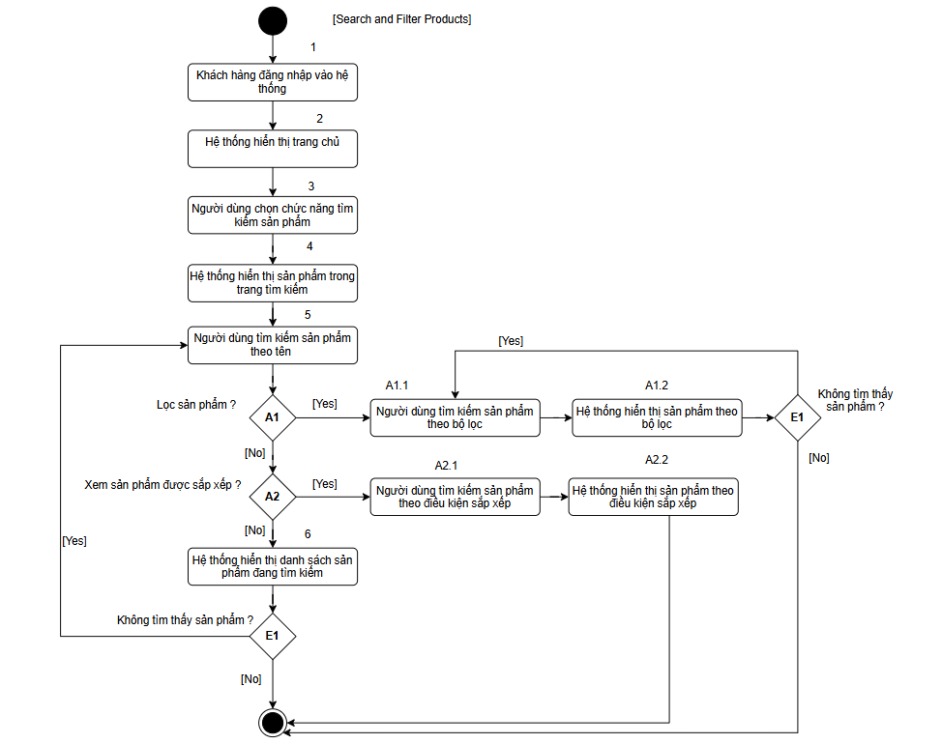
Use case number | UC
Use case name | Quản lý giỏ hàng
Actor | Customer
Maturity | Focused
Purpose | Người dùng thao tác tìm kiếm và lọc sản phẩm theo điều kiện
Summary | Người dùng tìm ra sản phẩm theo nhu cầu
Tiền điều kiện | - Khách hàng đăng nhập vào tài khoản - Hệ thống cung cấp token
Trigger
Basic Create Order of Event | Customer | System
 | 1. Khách hàng đăng nhập vào hệ thống
 |  | 2. Hệ thống hiển thị trang chủ
 | 3. Khách hàng chọn chức năng tìm kiếm sản phẩm
 |  | 4. Hệ thống hiển thị danh sách sản phẩm trong trang tìm kiếm
 | 5. Khách hàng tìm kiếm sản phẩm theo tên (A1,A2)
 |  | 6. Hệ thống hiển thị danh sách sản phẩm đang tìm kiếm (E1)
 |  | 7. Kết thúc quy trình
Alternative Paths | A1 - Lọc sản phẩm
 | Customer | System
 | 1. Lựa chọn điều kiện lọc trên các nút như: danh mục, danh mục phụ, khoảng giá
 |  | 2. Hệ thống cập nhật danh sách sản phẩm theo điều kiện lọc (E1)
 | A2. Sắp xếp sản phẩm theo thứ tự
 | 1. Lựa chọn điều kiện sắp xếp sản phẩm theo: Giá thấp tới cao, Cao tới thấp, theo A-Z
 |  | 2. Hệ thống cập nhật danh sách sản phẩm theo điều kiện sắp xếp
Exception Paths | E1. Sản phẩm không tìm thấy. Quay về bước trước để thao tác
Hậu điều kiện | - Hệ thống cập nhật thành công giỏ hàng (thêm, sửa, xóa). - CSDL danh mục sản phẩm được đồng bộ với giao diện người dùng.

Đơn hàng - User
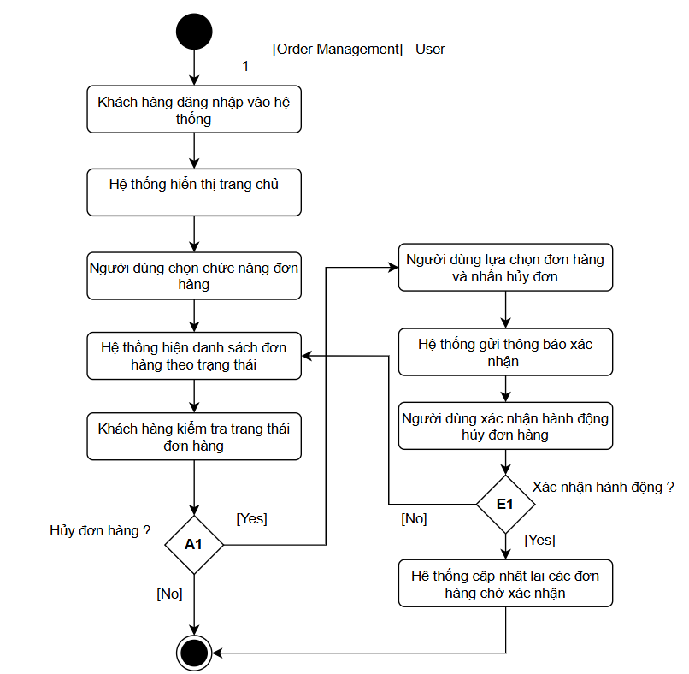
Use case number | UC
Use case name | Quản lý giỏ hàng
Actor | Customer
Maturity | Focused
Purpose | Người dùng thao tác kiểm tra đơn hàng
Summary | Người dùng có thể thao tác hủy và theo dõi đơn hàng
Tiền điều kiện | - Khách hàng đăng nhập vào tài khoản - Hệ thống cung cấp token - Người dùng có đặt hàng thành công
Trigger
Basic Create Order of Event | Customer | System
 | 1. Khách hàng đăng nhập vào hệ thống
 |  | 2. Hệ thống hiển thị trang chủ
 | 3. Khách hàng chọn chức năng "Đơn hàng"
 |  | 4. Hệ thống hiển thị danh sách các đơn hàng theo từng hàng mục: - Chờ xác nhận, - Đã xác nhận, - Đang giao hàng, - Đã giao hàng, - Đơn đã hủy
 | 5. Khách hàng kiểm tra trạng thái đơn hàng của mình (A1)
 |  | 6. Kết thúc quy trình
Alternative Paths | A1 - Hủy đơn hàng
 | Customer | System
 | 1. Lựa chọn đơn hàng và bấm hủy đơn
 |  | 2. Hệ thống thông báo xác nhận "Có chắc chắn sẽ hủy đơn hàng không"
 | 3. Người dùng xác nhận hành động hủy đơn hàng (E1)
 |  | 4. Hệ thống cập nhật lại các đơn hàng đang được chờ xác nhận
Exception Paths | E1. Nếu không xác nhận hành động thì quay lại bước 4
Hậu điều kiện | - Hệ thống cập nhật thành công giỏ hàng (thêm, sửa, xóa). - CSDL danh mục sản phẩm được đồng bộ với giao diện người dùng.

Đơn hàng - Admin
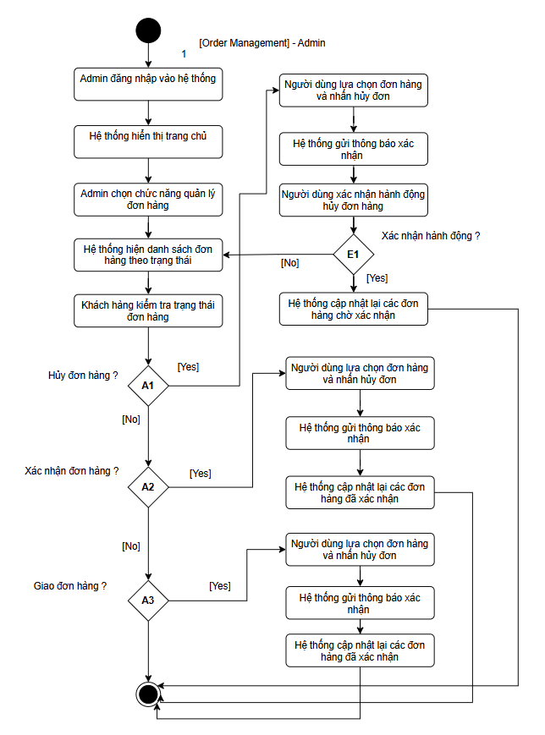
Use case number | UC
Use case name | Quản lý giỏ hàng
Actor | Customer
Maturity | Focused
Purpose | Admin thao tác kiểm tra đơn hàng
Summary | Admin có thể thao tác cập nhật trạng thái đơn hàng của khách hàng
Tiền điều kiện | - Khách hàng đăng nhập vào tài khoản - Hệ thống cung cấp token - Người dùng có đặt hàng thành công
Trigger
Basic Create Order of Event | Customer | System
 | 1. Admin đăng nhập vào hệ thống
 |  | 2. Hệ thống hiển thị trang chủ
 | 3. Admin chọn chức năng "Đơn hàng"
 |  | 4. Hệ thống hiển thị danh sách các đơn hàng theo từng hàng mục: - Chờ xác nhận, - Đã xác nhận, - Đang giao hàng, - Đã giao hàng, - Đơn đã hủy
 | 5. Admin kiểm tra trạng thái đơn hàng của khách hàng (A1, A2, A3)
 |  | 6. Kết thúc quy trình
Alternative Paths | A1 - Hủy đơn hàng
 | Admin | System
 | 1. Lựa chọn đơn hàng và bấm hủy đơn
 |  | 2. Hệ thống thông báo xác nhận "Có chắc chắn sẽ hủy đơn hàng không"
 | 3. Admin xác nhận hành động hủy đơn hàng
 |  | 4. Hệ thống cập nhật lại các đơn hàng đang được chờ xác nhận (E1)
 | A2 - Xác nhận đơn hàng
 | Admin | System
 | 1. Lựa chọn đơn hàng và bấm xác nhận đơn hàng
 |  | 2. Hệ thống thông báo xác nhận "Đơn hàng được xác nhận thành công"
 |  | 3. Hệ thống cập nhật lại các đơn hàng đã xác nhận
 | A3 - Giao đơn hàng
 | Admin | System
 | 1. Lựa chọn đơn hàng trong các đơn đã xác nhận và bấm giao đơn hàng
 |  | 2. Hệ thống thông báo xác nhận "Đơn hàng được giao thành công"
 |  | 3. Hệ thống cập nhật lại các đơn hàng đã giao
Exception Paths | E1. Nếu không xác nhận hành động thì quay lại bước 4
Hậu điều kiện | - Hệ thống cập nhật thành công giỏ hàng (thêm, sửa, xóa). - CSDL danh mục sản phẩm được đồng bộ với giao diện người dùng.

